道具裝備Tooltip
 | 道具資訊基本規則
 |  | 點擊包包中任何一個道具將彈出道具的Tooltip
 |  | 所有裝備共用一個UI框架，再依照「道具類型」以及「表單資料」，決定要顯示、隱藏哪些資訊
 |  | 彈出Tooltip時，只要點擊Tooltip之外的畫面任一處，將關閉Tooltip

 |  |  | 道具資訊主畫面
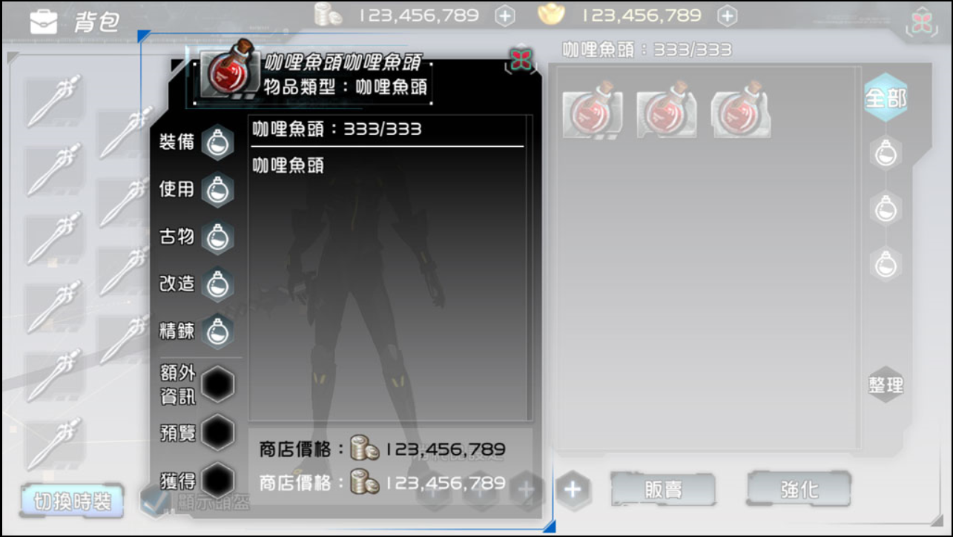

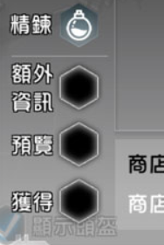
 | 「道具資訊介面」有2個分頁，分別如下。
 |  | 1.基本資訊(預設顯示)
 |  | 2.額外效果

 |  | 當Equipment表的ExtraSideEffect欄位為-1時隱藏『額外效果』分頁

 | 道具基本資訊
 | 此為點擊道具後的預設Tooltip
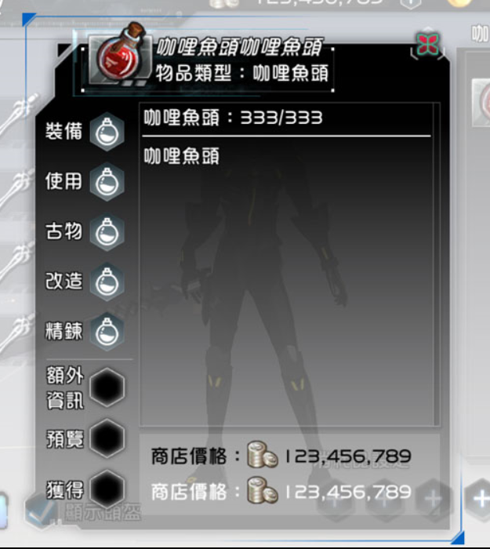
 | Icon

1. | 依照道具表單的「Icon Path」欄位的路徑抓取對應圖片
2. | 當該裝備處於裝備中狀態，在上方顯示一條裝備中圖案

 | 預覽
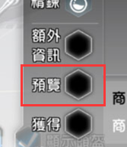

1. | 當ItemBase的Ｍodle Path欄位非-1，且Item Type為Equipment時顯示此按鈕
 | 功能後述

 | 出處
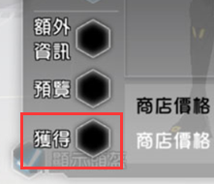

1. | 點擊後彈出視窗，列出出處，包括怪物、販賣NPC、交易所(如可上架)
 | 道具出處詳細後述

 | 道具名稱、道具類型

1. | 道具名稱：使用Item Base表的Item Name中文化資訊
2. | 道具類型：使用ItemSort表的各Type中文化資訊

 | 資訊顯示模組
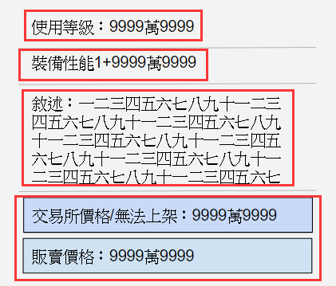

1. | 每一個紅色框框中的資訊為獨立模組
2. | 依照欄位填寫方式，決定顯示或隱藏
3. | 當模組隱藏，則由下方的模組往上推
4. | 每一個模組資訊之間，需以分隔線來做區隔
5. | 每一種Item Type有指定顯示的模組，將整理在下方
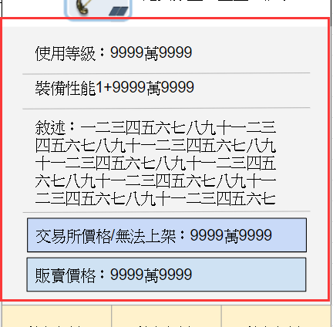

6. | 這塊淺灰色(顏色暫定)的區域可以上下拖拉

 | 上架交易所、販賣

1. | 交易所資訊
 | 依照Item Base表單的Auction欄位來決定顯示內容
 | 如欄位內容合法，則顯示「交易所價格：{撈取交易所當前價格}」
 | 如果欄位內容為-1則顯示「無法上架」
 | 如果此物品可以上架，點擊此處會彈出物品上架介面
 | 如不可上架，點擊不會有反應

2. | 販賣價格
 | 依照Item Base表單的Sellprice欄位來決定顯示價格
 | 例如「販賣價格：500」
 | 如欄位內容為-1，則隱藏此GUILocalization
 | 如果這個道具可販賣，點擊後彈出販賣介面

 | 分隔線
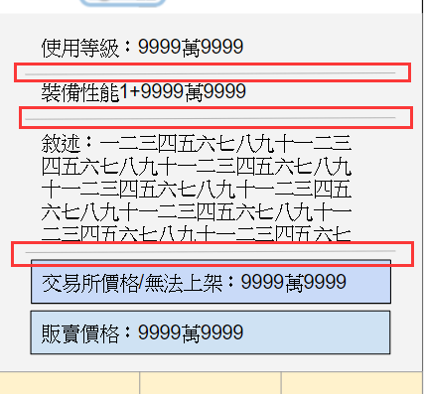

 | 每個不同的模組以分隔線或其他形式進行分隔

 | 按鈕
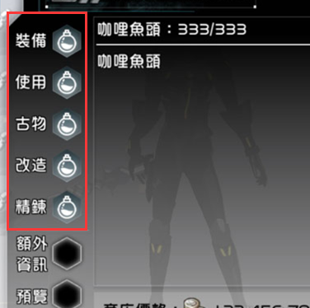

1. | 依據Item Type有不同的按鈕顯示規則
 | 各個道具類型的按鈕定義與規則請參考CR：SPCR_056 物品表架構與編訂

 | 各類型道具的Tooltip顯示方式
 | 依據不同的Item Type，顯示不同的Tooltip資訊
 | 字體變色為呈現方式
 | 當數字大於10000，則以1萬顯示，如1001234則顯是100萬1234

Item Type：ItemBase 共通顯示
 | 優先度 | 對應欄位 |  | 中文名稱 | 顯示形式及規則
 | 置頂 | ItemBase表 Item Name(語系)欄位 |  | 道具名稱 | {Item Name的語言資訊} 不須隱藏
 | 置頂 | ItemBase表 Item Sort欄位 |  | 道具類型 | 道具類型：{Item Sort表單的語言資訊} 不須隱藏
 | 1 | ItemBase表 Require Lv欄位 |  | 使用等級 | 使用等級：{Require Lv欄位} 欄位為1時隱藏
 | 3 | ItemBase表 depot欄位 |  | 可否存入倉庫 | Ture則隱藏 False則顯示 不可存入倉庫
 | 4 | ItemBase表 Ｄescription欄位 |  | 描述 | 描述：{Ｄescription欄位的語言資訊} 需要變色功能給企劃使用。
 | 5 | ItemBase表 Auction欄位 |  | 交易所 | 可上架時：交易所價格：{撈取此道具當下的交易價格} 不可上架時：無法上架
 | 6 | ItemBase表 Sellprice欄位 |  | 出售價格 | 出售價格：{Sellprice欄位} 當欄位資料為-1時隱藏
v13 | 7 | ItemBase表 Daily Use Limit欄位 |  | 每日使用上限 | 每日使用上限：{玩家本日使用次數}/{Daily Use Limit欄位} 當欄位資料為-1時隱藏
v13 | 8 | ItemBase表 Weekly Use Limit欄位 |  | 每週使用上限 | 每週使用上限：{玩家本週已使用次數}/{Weekly Use Limit欄位} 當欄位資料為-1時隱藏
v13 | 9 | ItemBase表 Daily Get Limit欄位 |  | 每日取得上限 | 每日取得上限：{玩家本日取得次數}/{Daily Get Limit欄位} 當欄位資料為-1時隱藏
v13 | 10 | ItemBase表 Weekly Get Limit欄位 |  | 每週取得上限 | 每週取得上限：{玩家本週已取得次數}/{Weekly Get Limit欄位} 當欄位資料為-1時隱藏

Item Type：PotionFood
 | 優先度 | 對應欄位 |  | 中文名稱 | 顯示形式及規則
v13 | 1 | Potion Food表 撈取Side EffectID欄位 並連結到Side Effect表撈取對應的文字資訊 |  | 道具效用 | {SideEffect語言資訊} +{Value} {SideEffect語言資訊} +{Value} 持續時間{MinuteValue} {SideEffect語言資訊} +{MinValue} ～{MaxValue}

Item Type：Material
 | 優先度 | 對應欄位 |  | 中文名稱 | 顯示形式及規則

Item Type：Exchange
 | 優先度 | 對應欄位 |  | 中文名稱 | 顯示形式及規則
 | 2 | Exchange表 1.Exchanged ItemID欄位 2.Require Value |  | 合成資訊 | 合成後可取得{Exchanged ItemID欄位設定的ItemID的LocalLizedName} 需求素材{此道具的LocalLizedName} {身上持有數量}/{Require Value欄位資料} 欄位為-1時隱藏

Item Type：UpGradeItem
 | 優先度 | 對應欄位 |  | 中文名稱 | 顯示形式及規則

Item Type：LuckyPick
 | 優先度 | 對應欄位 |  | 中文名稱 | 顯示形式及規則

Item Type：Henshin
 | 優先度 | 對應欄位 |  | 中文名稱 | 顯示形式及規則

Item Type：Special
 | 優先度 | 對應欄位 |  | 中文名稱 | 顯示形式及規則

Item Type：Features
 | 優先度 | 對應欄位 |  | 中文名稱 | 顯示形式及規則

Item Type：Equipment
 | 優先度 | 對應欄位 |  | 中文名稱 | 顯示形式及規則
 | 1 | Equipment表 Weapon Main Attributes欄位 |  | 武器對應屬性 | 對應屬性：{Weapon Main Attributes對應的語言資訊} Equipment type欄位非Weapon時隱藏
 | 2 | Equipment表 Class欄位 |  | 限定職業 | 可用職業：{對應的職業ID語言資訊}/{對應的職業ID語言資訊}… -1時顯示可用職業：全職業 比對玩家職業ID，如不符合以紅色字體顯示，範例如下。 可用職業：武士/兵士/策士…
 | 3 | Equipment表 BaseSideEffect欄位 |  | 裝備基本SE | {對應的SideEffect語言資訊1} {對應的SideEffect語言資訊2} -1時隱藏此資訊
v8修改 | 4 | 表單：powerup 強化等級：power 強化效果：effect |  | 潛力強化效果 | 撈取玩家身上的潛力強化等級來顯示。 裝備中的裝備才會顯示此資訊。 非裝備中的裝備不顯示。 潛力強化效果 {當前強化LV}/{玩家MAXLV}：{effect語言資訊} + {強化屬性數值} 如果潛力強化等級為0則隱藏強化資訊
v8修改 | 5 | 表：Equipment Upgrade 等級欄位：upgrade_lv 效果欄位：increase 表：Equipment 欄位：BaseSideEffect 欄位：UpGradeLimit |  | 精鍊效果 | 精鍊效果撈取該裝備的精鍊狀況來顯示。 精鍊效果 {目前裝備精鍊LV}/{UpGradeLimit}：{該裝備的BaseSideEffect} + {精鍊屬性數值} 該裝備如果精鍊等級為0則隱藏精鍊資訊
v8修改 | 6 | 表：equipment upgrade 欄位：buff |  | 精煉等級加成 | 依照裝備的精鍊等級，撈取對應的加成來顯示。 精煉等級加成： 精鍊達到{Value}級：已獲得{buff} 精鍊達到{Value}級：已獲得{buff} … 當玩家裝備未達到需求等級，不顯示以上資訊。
尚未規劃 | 7 | 此項目尚未規劃，先不作 撈取玩家身上此裝備的賦予石來顯示。 |  | 賦予石效果 | 顯示該SideEffect的語言資訊，如下 附魔效果： {SideEffect語言資訊1} {SideEffect語言資訊2} 無法附魔的裝備顯示「此裝備無法附魔」
 | 8 | Relic表 sock_ability欄位 collect_ability欄位 |  | 古物鑲嵌獎勵 古物收藏獎勵 | 鑲嵌獎勵 {撈sock_ability欄位對應的SideEffect語言資訊} 收藏獎勵() {撈collect_ability欄位對應的SideEffect語言資訊}
 | 9 | Equipment表 以EvolveGroup欄位中ID 比對EvolveGroup表的對應欄位 |  | 改造效果 | 以玩家身上裝備的改造階段 並顯示已經發動的改造效果，尚未發動的效果不顯示 以改造階級的數字由小到大排序 {Evolve_Step1} {SideEffect的語言資訊} {Evolve_Step2} {SideEffect的語言資訊} {Evolve_Step3} {SideEffect的語言資訊} Evolve_Step1顯示為改I Evolve_Step2顯示為改II 以此類推，範例如下： 改I 力量+10

Item Type：DNA
 | 優先度 | 對應欄位 |  | 中文名稱 | 顯示形式及規則
 | 1 | DNA表 positive欄位 negative欄位 |  | 基因效能 | 顯示對應SideEffect的語言資訊，如下 positive欄位{SideEffect語言資訊} negative欄位{SideEffect語言資訊} 任一欄位無資料時隱藏 兩者階無時隱藏此項目

Item Type：Relic
 | 優先度 | 對應欄位 |  | 中文名稱 | 顯示形式及規則
 | 1 | Relic表 sock_ability欄位 |  | 鑲嵌效能 | 鑲嵌效果 {對應的SideEffect語言資訊}
 | 2 | Relic表 collect_ability欄位 |  | 收藏效能 | 收藏效果 {對應的SideEffect語言資訊}
 | 3 | Relic表 recyle欄位 |  | 可否回收 | Ture顯示：可被回收 False顯示：不可回收

Item Type：Quest Item
 | 優先度 | 對應欄位 |  | 中文名稱 | 顯示形式及規則

Item Type：Mercenary Item
 | 優先度 | 對應欄位 |  | 中文名稱 | 顯示形式及規則

Item Type：Instance Item
 | 優先度 | 對應欄位 |  | 中文名稱 | 顯示形式及規則
 | 1 | Instance Item表 coordinate欄位 |  | 傳送地點座標 | 目的地：{地圖ID對應的語言資訊}

Item Type：Elemental Stone
 | 優先度 | 對應欄位 |  | 中文名稱 | 顯示形式及規則
 | 1 | Elemental Stone表 Elemental Type欄位 |  | 附加能力 | 顯示可使用類別：{可使用裝備類別}
 | 1 | Elemental Stone表 Side Effect1 Group欄位 Side Effect2 Group欄位 Side Effect3 Group欄位 |  | 附加能力 | 附加能力 {對應的SideEffect語言資訊} {對應的SideEffect語言資訊} {對應的SideEffect語言資訊}

 | 關閉Tooltip Dialog
 | 在這裡會指定每一個按鈕點擊後是否關閉Tooltip Dialog

 | 以下不關閉或有條件關閉Tooltip Dialog
 |  | 『使用』ItemTooltipButton_Use：點擊後不關閉Tooltip Dialog，但該道具數量為零時關閉Tooltip Dialog。
 |  | 『合成』ItemTooltipButton_Exchange：點擊後不關閉Tooltip Dialog，但該道具數量為零時關閉Tooltip Dialog。
 |  | 『直接贈送』ItemTooltipButton_DirectGift：點擊後不關閉Tooltip Dialog，但該道具數量為零時關閉Tooltip Dialog。

 | 以下點擊後關閉Tooltip Dialog
 |  | 『前往介面』 | ItemTooltipButton_OpenUI
 |  | 『前往精鍊』 | ItemTooltipButton_OpenUpgradeUI
 |  | 『鑲嵌』 | ItemTooltipButton_OpenRelicUI
 |  | 『改造』 | ItemTooltipButton_OpenEvolveUI
 |  | 『基因功能』 | ItemTooltipButton_OpenDNAUI
 |  | 『全像秘書』 | ItemTooltipButton_OpenAchievementUI
 |  | 『傭兵功能』ItemTooltipButton_OpenHeroUI
 |  | 『裝備』 | ItemTooltipButton_Equip
 |  | 『卸下』 | ItemTooltipButton_UnEquip
 |  | 『裝備基因』 | ItemTooltipButton_DNAInstall
 |  | 『取下基因』 | ItemTooltipButton_DNARemove
 |  | 『前往贈送』 | ItemTooltipButton_GoToGift
 |  | 『傳送』 | ItemTooltipButton_Transfer

 | 連續使用
 | 實做方式未定，僅列出介面操作。

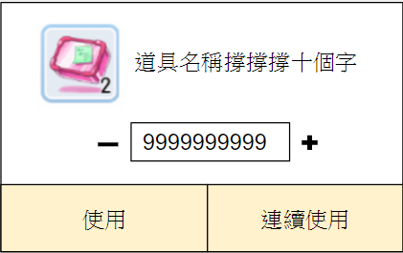

 | 道具ICON |  |  |  |  |  |  | 道具名稱：使用Item Base表的Item Name中文化資訊
 | 使用Item Base表的Icon Path欄位來顯示Icon
 | 同時在Icon右下角顯示目前持有數量
 |  |  |  |  |  |  |  | 點擊『+』『-』可以直接將框中數字+1、-1，長按時增加、減少。
 |  |  |  |  |  |  |  | 長按『+』『-』時，每0.5秒跳一次，每次跳1。
 |  |  |  |  |  |  |  | 框框中可直接輸入想要的數量，但輸入後必須檢查玩家身上的實際數量。
 | 使用 |  |  |  |  |  |  | 如玩家輸入數量大於實際數量，需將玩家填入的數量改為背包最大數量。
 | 依照上方白框所指定的數量去使用。

 |  |  |  |  |  |  |  | 連續使用該道具直到身上沒有該道具。
 |  |  |  |  |  |  |  | 點擊後按鈕會變成『停止』。
 |  |  |  |  |  |  |  | 點擊『停止使用』之後停止『全部』的程序。
 |  |  |  |  |  |  |  | 以下狀況結束連續使用
 |  |  |  |  |  |  |  | 1.道具數量為0
 |  |  |  |  |  |  |  | 2.玩家手動『停止』
 |  |  |  |  |  |  |  | 3.背包空間不足

 | 連續販賣
 | 實做方式未定，僅列出介面操作。

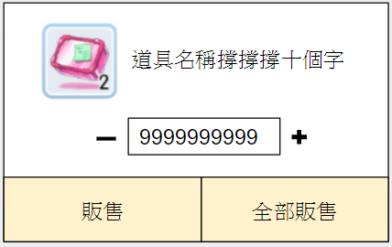

 | 道具ICON |  |  |  |  |  |  | 道具名稱：使用Item Base表的Item Name中文化資訊
 | 使用Item Base表的Icon Path欄位來顯示Icon
 | 同時在Icon右下角顯示目前持有數量
 |  |  |  |  |  |  |  | 點擊『+』『-』可以直接將框中數字+1、-1，長按時增加、減少。
 |  |  |  |  |  |  |  | 長按『+』『-』時，每0.5秒跳一次，每跳一次都會加速，加速有以下階段
 |  |  |  |  |  |  |  | 第一階段：一次跳1
 | 使用 |  |  |  |  |  |  | 第二階段：一次跳2
 | 依照上方白框所指定的數量去販售。 |  |  |  |  |  |  | 第三階段：一次跳3
 |  |  |  |  |  |  |  | 第四階段：一次跳4
 |  |  |  |  |  |  |  | 第五階段：一次跳5
 |  |  |  |  |  |  |  | 最大階段：一次跳10
 |  |  |  |  |  |  |  | 長按時跳數字的方式範例如下：
 |  |  |  |  |  |  |  | 1、2(+1)、4(+2)、7(+3)、11(+4)、16(+5)、26(+10)、36(+10)、46(+10)…

 |  |  |  |  |  |  |  | 一次販賣身上所有的數量。

 | 額外效果ExtraSideEffect
 | 當Equipment表的ExtraSideEffect欄位非-1時，顯示『額外效果』分頁
 | 額外效果有能夠直接發動的類型，也有滿足條件才能夠觸發的類型

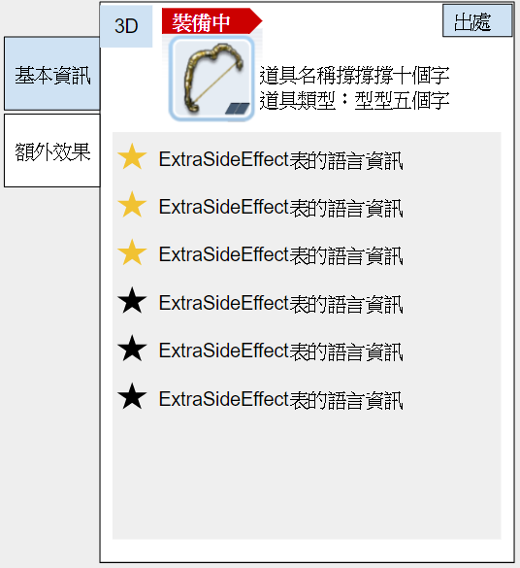

 |  |  |  |  |  |  |  |  | 額外效果列表
 |  |  |  |  |  |  |  |  | 對照：Equipment表的ExtraSideEffect欄位
 |  |  |  |  |  |  |  |  | 並在ExtraSideEffect表中撈取對應ID的語言資料
 |  |  |  |  |  |  |  |  | 排序方式以ExtraSideEffect欄位的資料順序排序

 | 星星顯示
 | 當ExtraSideEffect發動中，左側的星星會亮起來
 | 當未滿足條件時，星星為黑色

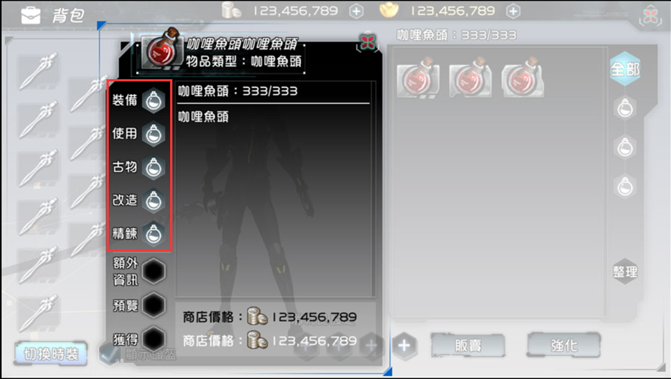
v10 | 左側按鈕顯示模式
 | 依照從哪個UI點開Tooltip，一共有兩種顯示模式。
 |  | 1.完整顯示按鈕；如右圖
 |  | 2.隱藏按鈕：隱藏右圖被紅框所圈選的按鈕

 | 完整顯示按鈕的UI如下所列
 |  | 1.背包介面
 |  | 2.基因介面

 | 需要隱藏按鈕的UI
 |  | 1.商店介面
 |  | 2.商城介面
 |  | 3.交易所介面
 |  | 4.觀察其他玩家
 |  | 5.任務介面的任務獎勵
 |  | 6.副本選擇介面的獎勵顯示

 | 各類型道具按鈕需求
 | 請參考CR：SPCR_056 物品表架構與編訂

 | 裝備比較
 | 點擊背包中的裝備時，如果同部位已有裝備，需要另外彈出裝備中的Tooltip來並列顯示
 | 彈出的Tooltip只會有GUILocalization資訊，不會有按鈕

 |  |  | 裝備中的裝備Tooltip |  |  | 點擊背包中的道具彈出的Tooltip
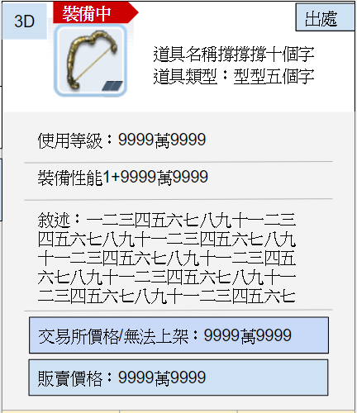
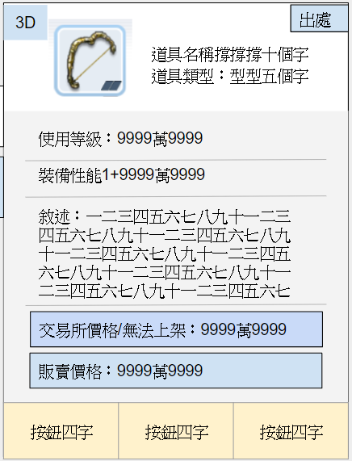

 | 外觀預覽
 | 遊戲中有部份裝備會影響角色外觀，此類裝備在Tooltip上將會顯示3D檢視的按鈕，點擊後開啟3D預覽介面
v10 | 在外觀預覽中，即使玩家身上正裝備時裝，也要優先顯示所點選裝備的外觀。
 |  | 舉例：假設玩家武器部位裝備時裝，此時在外觀預覽視窗中必須顯示所選裝備的外觀。
v12 | ZDSP當中有著獨自外觀的裝備只有武器與時裝，此外的一般防具並不會有獨自外觀。因此Tooltip當中預覽按鈕的顯示需要檢查下面兩個欄位。
 |  | 表單：Equipment
 |  | 欄位：Equipment Type與FashionSuit
 |  | 當Equipment Type欄位為0-Weapon 武器或FashionSuit為Ture（為時裝）才會顯示預覽按鈕

 | 欄位對照：Equipment表的EquipmentKind欄位中的部份Type，如下所列，type英文名稱後補
 |  | 頭
 |  | 身體
 |  | 背部
 |  | 劍
 |  | 刀
 |  | 槍
 |  | 鎚
 |  | 扇
 |  | 弓
 |  | 匕首

 |  |  |  |  |  |  | 點擊後關閉3D檢視介面

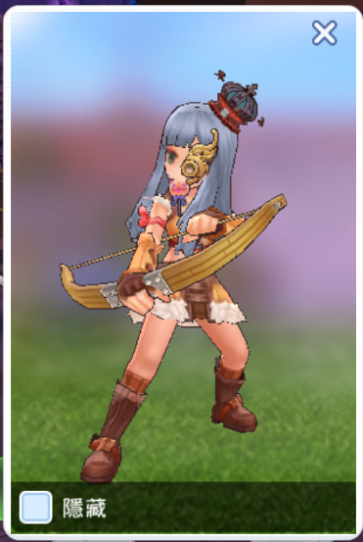
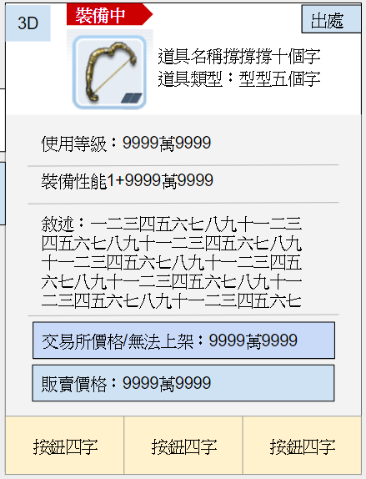
 |  |  | 背景
 |  |  | 上下左右滑動介面角色也會跟著轉
 |  |  | 上下滑動需限制30度(之後調整)

 |  | 顯示目前玩家實際外觀

 |  | 勾選後隱藏該裝備外的其他外觀裝備
 |  | 如點擊的裝備為武器
 |  | 勾選後關閉武器以外的外觀裝備

 | 道具來源
 | 當Item Base表Origin欄位為非-1，點擊道具Tooltip的出處後彈出『來源出處』視窗
 | 當點擊彈出視窗外任何地方，『來源出處』視窗將關閉
 | 排序順序為如下
 |  | Step1 類別：怪物、道具、UI、拍賣所、NPC，由左至右。
 |  | Step2 ID：由小到大排列。

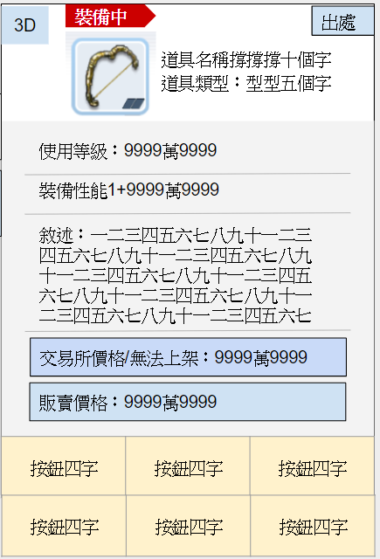
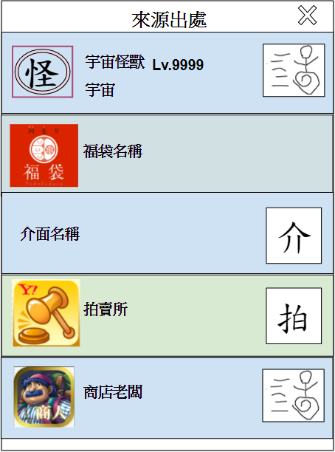
 |  |  |  |  |  |  |  |  | 列出Origin欄位中有填的怪物
 |  |  |  |  |  |  |  |  | 並顯示怪物的名稱、等級、地點
 |  |  |  |  |  |  |  |  | 右側的奔跑圖示為尋徑

 |  |  |  |  |  |  |  |  | 列出Origin欄位中有填的道具ID
 |  |  |  |  |  |  |  |  | 並顯示該道具的ICON、名稱

 |  |  |  |  |  |  |  |  | 列出Origin欄位中有填的UIID
 |  |  |  |  |  |  |  |  | 並顯示該介面的名稱
 |  |  |  |  |  |  |  |  | 右側的介為按鈕，點擊開啟指定介面

 |  |  |  |  |  |  |  |  | 如果ItemBase表的Auction欄位非-1，則顯示這個資料
 |  |  |  |  |  |  |  |  | 並在名稱處顯示拍賣所
 |  |  |  |  |  |  |  |  | 右側的拍為按鈕，點擊後開啟拍賣所，並且連結到指定的道具販賣頁

 |  |  |  |  |  |  |  |  | 列出Origin欄位中有填的NPC
 |  |  |  |  |  |  |  |  | 如有多隻相同的NPC，另開視窗給玩家選擇，後面補充
 |  |  |  |  |  |  |  |  | 右側的奔跑圖示為尋徑

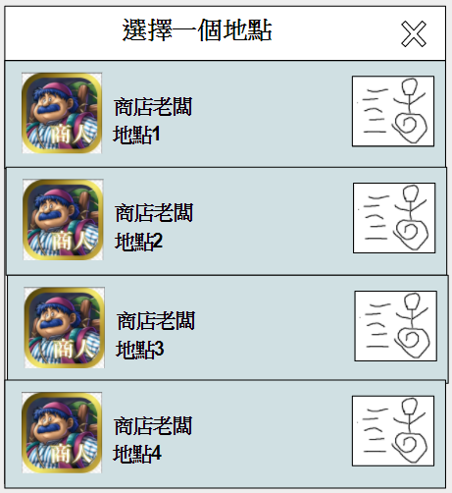

 |  |  |  |  |  |  |  |  | 如果該NPC存在世界上各個地圖，彈出另外的視窗
 |  |  |  |  |  |  |  |  | 視窗終列出所有該NPC，並顯示地點，讓玩家選擇
 |  |  |  |  |  |  |  |  | 點擊右側的奔跑按鈕，開始尋徑至開NPC處

道具ICON顯示規則
裝備ICON
Item Base表的Itemkind欄位當中的Equipment、FashionSuit類套用此Icon顯示規則
裝備ICON共有三個部位用來顯示資訊

1.外框
外框分有六個等級，依照ItemBase表的Raritytype欄位來區分顏色，種類如下。
 | 0-Normal白色 (預設)
 | 1-High Normal 綠色
 | 2-Rare 藍色
 | 3-Secret Rare 紫色
 | 4-Golden 金
 | 5-Red 紅

2.角落
角落分別顯示四個資訊

3.Icon本身
當裝備毀損，整個Icon蓋上一層類似玻璃破掉的表現
當此裝備無法裝備，整個Icon蓋上一層淡紅色來遮罩

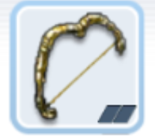
 |  |  | 裝備ICON | 改造等級 Evolve
 |  |  |  | 以羅馬記數顯示
 | 預留 |  |  | 如 I、 II、 III、 IV…

精鍊等級 UpGrade |  |  |  | 可鑲嵌數量
以+數字來顯示 |  |  |  | 鑲嵌圖示有三種狀態
如+1、+2、+3、+4… |  |  |  |  | 空洞
 |  |  | 當裝備毀損，整個Icon蓋上一層類似玻璃破掉的表現 |  | 未開洞
 |  |  | 當此裝備無法裝備，整個Icon蓋上一層淡紅色來遮罩 |  | 已鑲嵌

裝備毀損示意效果 |  |  | 無法裝備示意效果

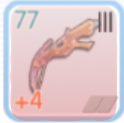

Icon顯示的優先度
角落 | 最高
無法裝備 | 次之
裝備毀損 | 最低

一般道具ICON
以下的ItemKind將套用此Icon顯示方式
 | PotionFood
 | material
 | UpGradeItem
 | LuckyPick
 | Hensin
 | Special
 | Ancient
 | Mercenary Item
 | Pet Item
一般道具ICON共有2個部位用來顯示道具資訊

1.外框
外框分有六個等級，依照ItemBase表的Raritytype欄位來區分顏色，種類如下。
規則與裝備Icon相同
 | 0-Normal白色 (預設)
 | 1-High Normal 綠色
 | 2-Rare 藍色
 | 3-Secret Rare 紫色
 | 4-Golden 金
 | 5-Red 紅
2.角落
四個角落分別顯示四個資訊
 |  |  |  |  |  | 預留


 |  | 預留

 |  |  |  |  |  | 顯示目前此道具的持有數量
 |  |  |  |  |  | 最高顯示999999，如果大於999999，只顯示到萬位之後用".."顯示
 |  |  |  |  |  | 如實際數量是20,000,000，則顯示2000..

基因ICON
Item Base表的Itemkind欄位當中的Gene類的道具套用此Icon顯示規則

1.外框
外框分有六個等級，依照ItemBase表的Raritytype欄位來區分顏色，種類如下。
規則與裝備Icon相同
 | 0-Normal白色 (預設)
 | 1-High Normal 綠色
 | 2-Rare 藍色
 | 3-Secret Rare 紫色
 | 4-Golden 金
 | 5-Red 紅
2.角落
四個角落分別顯示四個資訊

 |  |  |  |  | 預留


 |  |  | 預留

 |  | 顯示強化等級
 |  | 以阿拉伯數字呈現，如50
 |  |  |  |  | 預留

封存不實做
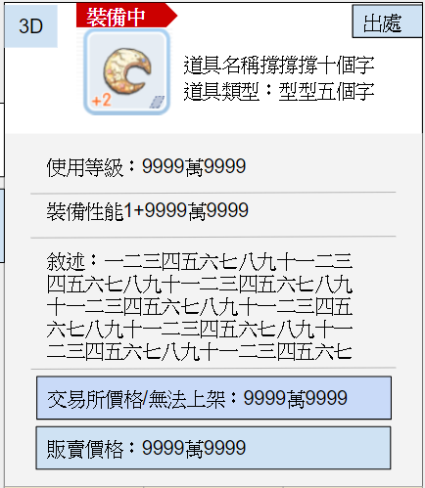
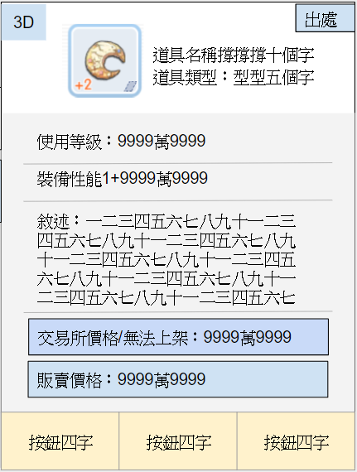
此處將以獨立介面處理，請跳過
需求材料
當裝備可以升級，點擊此分頁將列出需求的道具名稱以及數量

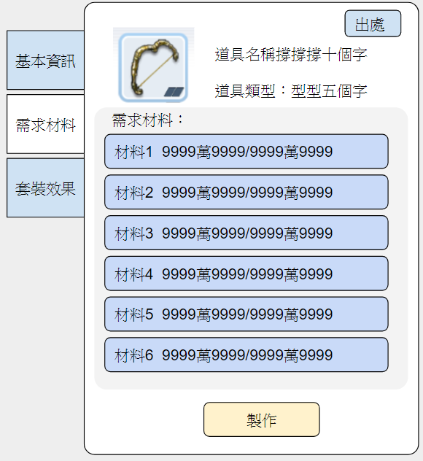
點擊後呈現需求素材分頁 |  |  |  |  |  | 需求材料
 |  |  |  |  |  | 撈取Equipment表的GradeUpRecipe欄位
 |  |  |  |  |  | 並列出該欄位對應的「道具名稱」、「身上持有數量/欄位中的需求數量」
 |  |  |  |  |  | 範例如下：
 |  |  |  |  |  | 道具名稱1 150/50
 |  |  |  |  |  | 道具名稱2 150/50
 |  |  |  |  |  | 道具名稱3 150/50
 |  |  |  |  |  | 道具名稱4 150/50
 |  |  |  |  |  | 道具名稱5 150/50
 |  |  |  |  |  | 道具名稱6 150/50
 |  |  |  |  |  | 道具名稱7 150/50
 |  |  |  |  |  | 每一個需求材料都是按鈕，點擊打開素材出處介面
 |  |  |  |  |  | 素材出處資料撈取Item Base表的Origin欄位

 |  |  |  |  |  | 當裝備無法升級，顯示「此裝被無法升級」

這塊淺灰色的元件可以上下拖拉

 |  |  |  |  |  | 升級流程待機制確定



顯示裝備的改造階級
使用星星圖+數字來顯示
數字代表裝備的改造階級
未改造時此處不顯示資訊，改造1階時數字呈現1，改造10階時呈現10
星星預留變色機制：銀灰、綠、藍、紫、金、紅
改造階級的顯示參照該裝備的Reform值

顯示可否上架交易所
可上架：顯示一個拍賣的小鎚子
不可上架：不顯示資訊
參照欄位：ItemBase表的Auction欄位，-1時隱藏

顯示強化等級
以數字顯示該強化等級
僅裝備在身上時顯示

ItemKind：FasionSuit
 | 優先度 | 對應欄位 | 中文名稱 | 顯示形式及規則
 | 置頂 | ItemBase表 Item Name(語系)欄位 | 道具名稱 | {Item Name的語言資訊} 不須隱藏
 | 置頂 | ItemBase表 Itemkind欄位 | 道具類型 | 道具類型：{Itemkind表單的語言資訊} - {CostumeKind表單的語言資訊} 不須隱藏
 | 1 | Equipment表 Class欄位 | 限定職業 | 可用職業：{對應的職業ID語言資訊}/{對應的職業ID語言資訊}… -1時顯示可用職業：全職業 比對玩家職業ID，如不符合以紅色字體顯示，範例如下。 可用職業：武士/兵士/策士…
 | 2 | ItemBase表 depot欄位 | 可否存入倉庫 | Ture則隱藏 False則顯示 不可存入倉庫
 | 3 | ItemBase表 Ｄescription欄位 | 描述 | 描述：{Ｄescription欄位的語言資訊} 需要變色功能給企劃使用。
 | 4 | ItemBase表 Auction欄位 | 交易所 | 可上架時：交易所價格：{撈取此道具當下的交易價格} 不可上架時：無法上架 如物品可上架，點擊後彈出上架視窗 如不可上架，點擊無反應
 | 5 | ItemBase表 Sellprice欄位 | 出售價格 | 出售價格：{Sellprice欄位} 當欄位資料為-1時隱藏 如物品可販賣，點擊後彈出販賣視窗

 | 當Item Base表Continuous欄位為ture，點擊道具Tooltip的『使用』後彈出連續使用視窗
 | 當點擊『連續使用』的視窗外任何地方，『連續使用』視窗將關閉

 | 當Item Base表Continuous欄位為ture，點擊道具Tooltip的販賣後彈出『連續販賣』視窗
 | 當點擊『連續販賣』視窗外任何地方，『連續販賣』視窗將關閉

 | 8 | 1.ItemBase表 Item Name(語系)欄位 2.Relic表sock_ability欄位對應的SideEffect 語言資訊欄位 | 古物鑲嵌效果 | {Item Name(語系)欄位1} {SideEffect語言資訊1} +{Value} {Item Name(語系)欄位2} {SideEffect語言資訊2} +{Value} 無法鑲嵌古物的裝備則隱藏此資訊

 | 如果是兩個相同部位的裝備比較，列出目前裝備中的裝備Tooltip
 | 例如戒指1、戒指2、飾品1、飾品2

 |  | 裝備中飾品1 | 裝備中飾品2 |  | 點擊背包中的道具彈出的Tooltip

